상품제안서
ADATA 외장하드 HV300 | 상품코드: F18658

 |  |  |  |  |  |  | 02-412-0044 | www.easy1.co.kr
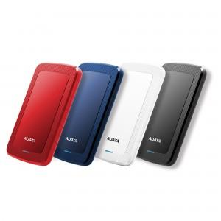 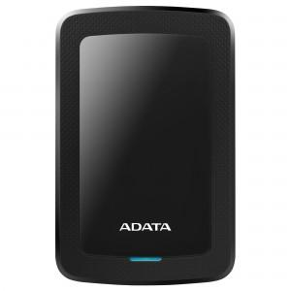

【상세/제작정보】

【인쇄/포장옵션】 | 레이저 / 포장지포장

【공급단가】 | 수량 | 10~ | 50~ | 100~ | 300~ | 500~
*VAT별도 | 1TB | 61,360원 | 60,380원 | 58,900원 | 57,430원 | 56,450원
 | 2TB | 85,220원 | 83,860원 | 81,810원 | 79,770원 | 78,400원
 | 4TB | 140,900원 | 138,650원 | 135,270원 | 131,890원 | 129,630원
 | 5TB | 193,400원 | 190,310원 | 185,670원 | 181,030원 | 177,930원

【상품 URL】 | http://www.easy1.co.kr/src/goods_detail.php?gdno=18658

